工作表1
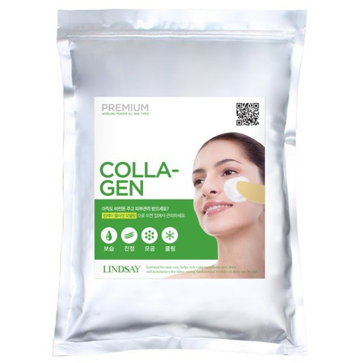
 | Lindsay 美容院專用軟膜粉(綠) 1KG...

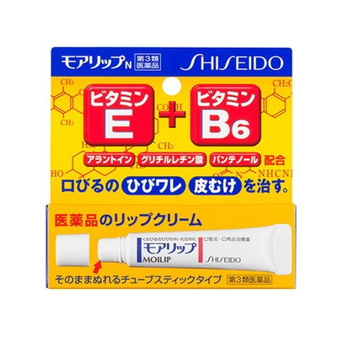

 | Shiseido Moilip E+B6 資生堂潤唇膏 8g...

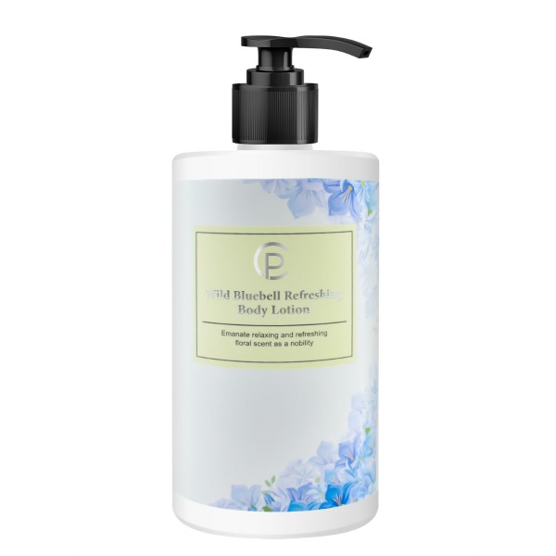

 | CP 藍風鈴香水身體乳 500ml

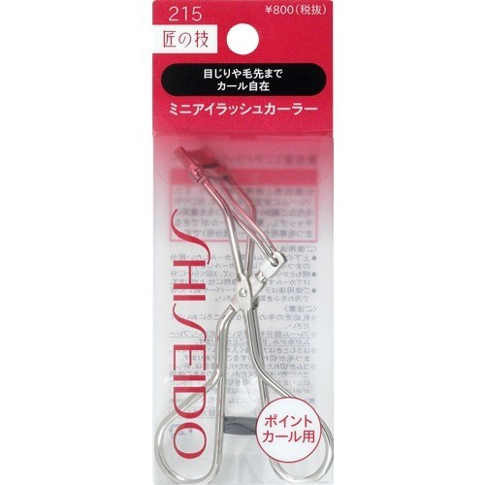

 | Shiseido 資生堂 215 睫毛夾 1 個

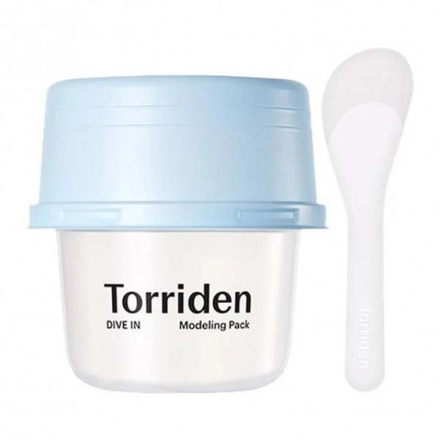

 | Torriden 低分子透明質酸保濕軟膜25g

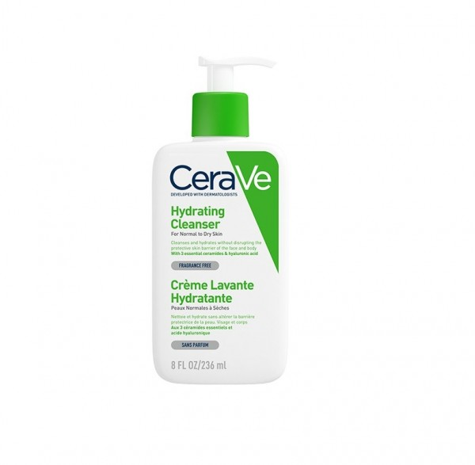
 | CeraVe 溫和保濕潔膚露 236ml

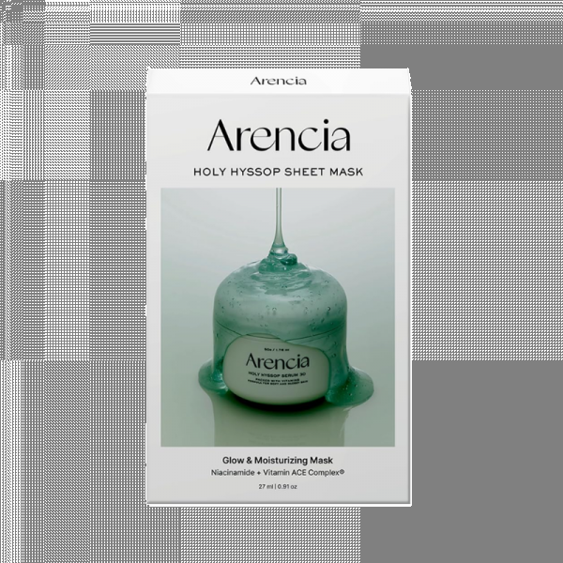
 | Arencia 法國牛膝草精華面膜 27ml...

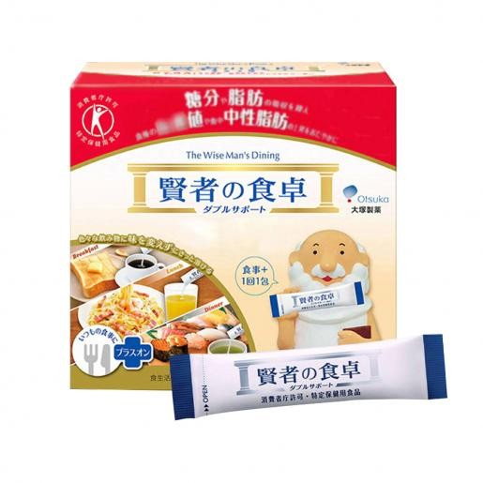

 | 賢者之食卓 膳食纖維補充...

-充滿Arencia 法國牛膝草精華液30，只用一張也能美白提亮，打造玻璃般容光煥發肌膚
-以法國牛膝草和煙酰胺為肌膚注入豐富營養，保濕、美白去斑、鎮靜的3合1功效
-打造健康剔透的玻璃水光肌，暗沉衰老肌膚也能瞬間變成冷白皮
-蘊含Arencia的經典成分30%維他命A、C、E複合物，能夠滋潤和煥活肌膚，打造健康透亮的膚色
-加入煙酰胺、維他命B等，幫助提高肌膚的彈性、緊緻度、活力，改善皺紋和細紋
-改善皮膚色調、皮膚透明度及均匀膚色
-採用通過純素認證的純素纖維素片，柔軟親膚

